Writeconfig
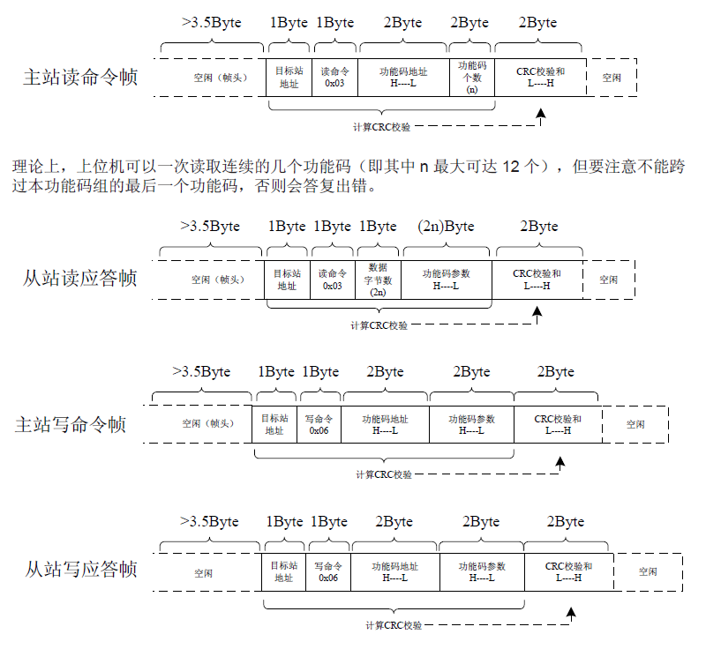
No. | Module | Parameter | Description | FunctionCode | StartAddress | DataType | Comment | Scale | DefaultValue
1 | M1 | m1_run_control | 运行控制 | 0x06 | 2000H | U16 | 0001：正转运行 0002：反转运行 0003：正转点动 0004：反转点动 0005：自由停机 0006：减速停机 0007：故障复位 | 1 |  | 转矩控制自由停机，转速控制减速停机
2 | M1 | m1_speed_T_choose | 转速转矩控制 | 0x06 | 4000H | U16 | 0：转速； 1：转矩 | 1
3 | M1 | m1_freq_set | 转速给定 | 0x06 | 0008H | U16 | 频率的实际设定值，设置50Hz，向寄存器写入5000 | 0.01
4 | M1 | m1_T_set | 转矩给定 | 0x06 | 4003H | U16 |  | 0.1
9 | M1 | m1_CommSource | 通讯命令给定 | 0x06 | F002H | U16 | 赋值2 | 1
5 | M2 | m2_run_control | 运行控制 | 0x06 | 2000H | U16 | 0001：正转运行 0002：反转运行 0003：正转点动 0004：反转点动 0005：自由停机 0006：减速停机 0007：故障复位 | 1 |  | 转矩控制自由停机，转速控制减速停机
6 | M2 | m2_speed_T_choose | 转速转矩控制 | 0x06 | 4000H | U16 | 0：转速； 1：转矩 | 1
7 | M2 | m2_freq_set | 转速给定 | 0x06 | 0008H | U16 | 频率的实际设定值，设置50Hz，向寄存器写入5000 | 0.01
8 | M2 | m2_T_set | 转矩给定 | 0x06 | 4003H | U16 |  | 0.1
9 | M2 | m2_CommSource | 通讯命令给定 | 0x06 | F002H | U16 |  | 1

说明
关于风电模拟器的使用
 | 1.异步机变频器上电，异步机配置为转速模式；永磁机变频器上电，配置为转矩模式 | 注：由于已经设定好，不需要界面在设定
 | 2.异步电机给定转速设定到额定转速并启动；永磁电机在异步电机转速达到额定后启动，转矩根据要发或吸收的功率计算出来，根据右图右半部公式下发永磁电机转矩给定
 | 3.异步电机转速，显示编码器的反馈转速值；
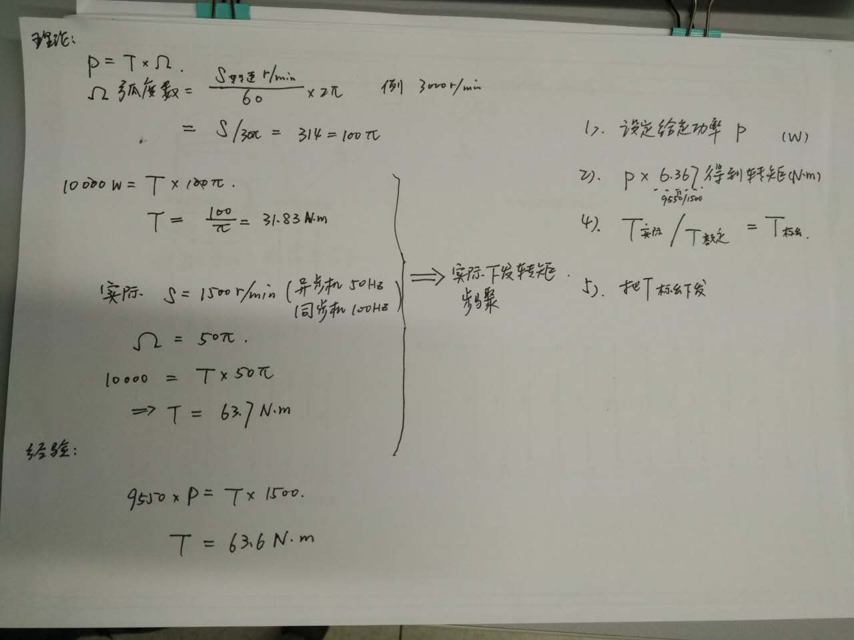

 | 由上控制过程，得到所需的控制参数为

永磁机 | 反馈速度

